Sheet1
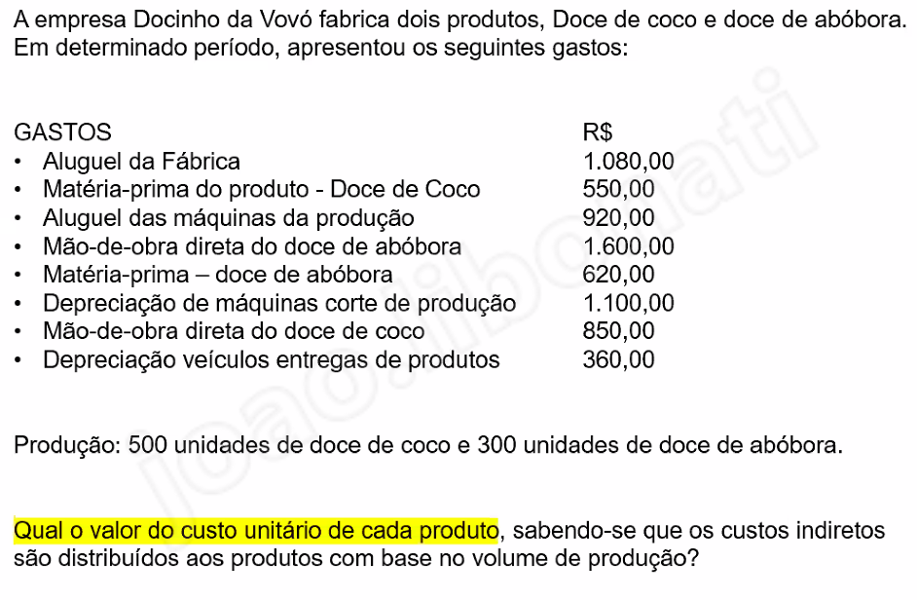
aluguel de fábrica | 1080 | geral |  | Geral = | 3100 | total unidads | 800
aluguel das máquinas da produção | 920 | geral |  | Abóbora = | 2220 |  | 1162.5
depreciação de máquinas corte de produção | 1100 | geral |  | Coco = | 1400 |  | 1937.5
depreciação dos veículos de entrega | 360 | não é custo |  | Total abóbora = | 3382.5 | 11.275 | ^ geral distribuido
mão de obra direta do doce de abóbora | 1600 | abóbora |  | Total coco = | 3337.5 | 6.675
matéria prima – doce de abóbora | 620 | abóbora |  | 300 | abóbora
mão de obra direta do doce de coco | 850 | coco |  | 500 | coco
matéria prima do produto – doce de coco | 550 | coco

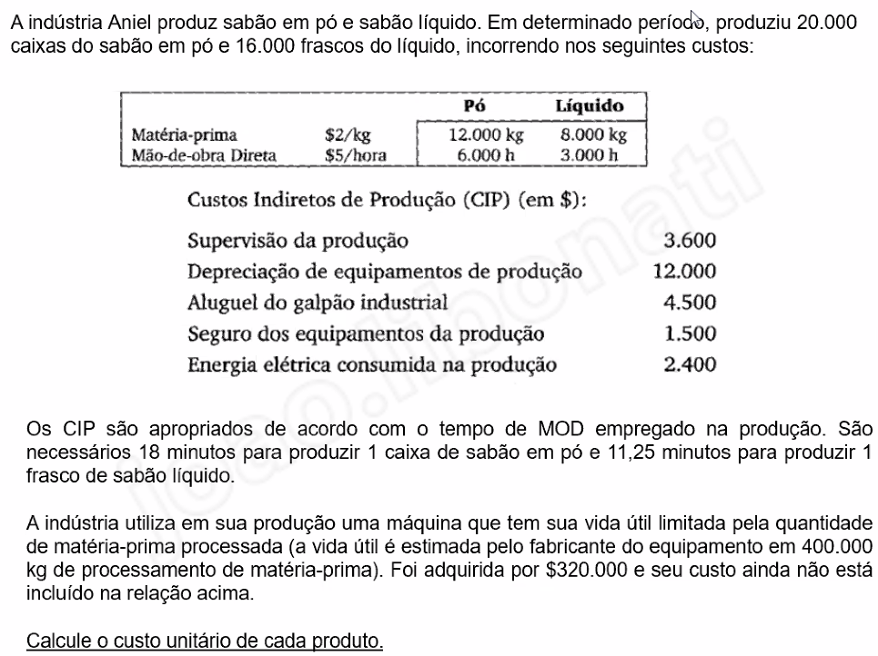
unidades produzidas | 20000 | caixas do sabão em pó |  | tempo pra produzir = |  | 360000 | min | 6000 | horas
 | 16000 | frascos do sabão líquido |  | tempo pra produzir = |  | 180000 | min | 3000 | horas
matéria prima | 2 | $/kg |  |  |  |  |  | 9000
 | MP | MOD
pó | 12000 | 6000 | Kg & h |  | Custo MP | custo MOD | soma tuto | custo unitário
liq | 8000 | 3000 | Kg & h | pó | 24000 | 30000 | 79600 | 3.98
 |  |  |  | liq | 16000 | 15000 | 45400 | 2.8375
CIP custos indiretos de produção | $
supervisão da produção | 3600 |  |  |  |  |  | pó | liq
depreciação de equipamentos de produção | 12000 |  |  |  |  |  | 0.66666666667 | 0.33333333333
aluguel do galpão industrial | 4500
seguro dos equipamentos da produção | 1500 |  | pó | 16000
energia elétrica consumida na produção | 2400 |  | liq | 8000
total | 24000

 | 1 caixa de pó a cada |  | 18
 | 1 caixa de liq a cada |  | 11.25

máquina braba
total | 320000
porcentagem usada | 20000 | / | 400000 | 0.05
rateado | 16000 |  |  | 0.6 |  | PORQUE TEM OS VALORES NA TABELA, JÁ RATEADOS
 |  |  |  | 0.4
pro pó | 9600
pro liq | 6400



Receita – gasto variável

 | 16 | in
 | 30 | out
 | 25.5
 | 9.5

